土地案例
地块名称 | 城市 | 用地性质 | 出让方式 | 详细规划 | 建设用地面积(㎡) | 规划建筑面积(㎡) | 容积率 | 成交日期 | 受让单位 | 成交价(万元) | 成交每亩价(万元/亩) | 成交楼面价(元/㎡) | 溢价率 | 土地星级
辽宁省沈抚改革创新示范区 | 沈阳市 | 商业/办公用地 | 挂牌 | 商务金融用地 | 4937 | 14811 | 大于或等于2.5并且小于或等于3 | 2020-10-28 | 辽宁省豫商产业开发建设有限公司 | 519 | 70.08 | 350.42 | -- | 3星
辽宁省沈抚改革创新示范区 | 沈阳市 | 商业/办公用地 | 挂牌 | 商务金融用地 | 5294 | 22234.8 | 大于或等于3.7并且小于或等于4.2 | 2020-10-28 | 辽宁省沈抚新区中基置业有限公司 | 739 | 93.06 | 332.36 | -- | 3星
沈抚改革创新示范区 | 沈阳市 | 商业/办公用地 | 挂牌 | 商务金融用地 | 5357 | 18749.5 | 大于或等于3并且小于或等于3.5 | 2020-07-29 | 辽宁新晋商实业发展有限责任公司 | 640 | 79.65 | 341.33 | 0 | 3星
沈抚改革创新示范区 | 沈阳市 | 商业/办公用地 | 挂牌 | 商务金融用地 | 5295 | 18532.5 | 大于或等于3并且小于或等于3.5 | 2020-07-29 | 辽宁楚商总部发展有限公司 | 633 | 79.7 | 341.56 | 0 | 3星
GN-RJ-03-11 | 沈阳市 | 商业/办公用地 | 拍卖 | 商业用地 | 6591.19 | 7909.43 | ≤1.2 | 2020-07-22 | 沈阳亿茂企业管理有限公司 | 3646.25 | 368.8 | 4610 | 0 | 5星
沈抚新区 | 沈阳市 | 商业/办公用地 | 挂牌 | 商务金融用地 | 6170 | 21595 | 大于或等于3并且小于或等于3.5 | 2020-06-10 | 辽宁省沈抚新区信泰科技开发有限公司 | 737 | 79.63 | 341.27 | -- | 3星
沈抚新区 | 沈阳市 | 商业/办公用地 | 挂牌 | 商务金融用地 | 6820 | 23870 | 大于或等于3并且小于或等于3.5 | 2020-06-10 | 辽宁浙商总部发展有限公司 | 815 | 79.67 | 341.43 | -- | 3星
沈抚新区 | 沈阳市 | 商业/办公用地 | 挂牌 | 零售商业用地 | 17794 | 44485 | 大于或等于2并且小于或等于2.5 | 2020-05-29 | 辽宁方大新城置业有限公司 | 2624 | 98.31 | 589.86 | 0 | 3星
沈抚新区 | 沈阳市 | 商业/办公用地 | 挂牌 | 商务金融用地 | 8877 | 31069.5 | 大于或等于3并且小于或等于3.5 | 2020-05-29 | 辽宁省沈抚新区盛誉房地产开发有限公司 | 1065 | 79.98 | 342.77 | 0 | 3星
SF-LB-01-F地块 | 沈阳市 | 商业/办公用地 | 挂牌 | 商业 | 7247 | 21741 | ≥2.5且≤3.0 | 2020-05-28 | 抚顺中联智鼎置业有限公司 | 838 | 77.09 | 385.44 | 0 | 3星
沈抚新区 | 沈阳市 | 商业/办公用地 | 挂牌 | 商务金融用地 | 6041 | 21143.5 | 大于或等于3并且小于或等于3.5 | 2020-05-27 | 辽宁省沈抚新区诚泰科技开发有限公司 | 722 | 79.68 | 341.48 | 0 | 3星
沈抚新区 | 沈阳市 | 商业/办公用地 | 挂牌 | 商务金融用地 | 6500 | 22750 | 大于或等于3并且小于或等于3.5 | 2020-05-27 | 辽宁军翔置业有限公司 | 777 | 79.69 | 341.54 | 0 | 3星
GN-KJ-02-18-1 | 沈阳市 | 商业/办公用地 | 挂牌 | 商务用地(B2) | 13349.65 | 28034.27 | ≤2.1 | 2020-04-23 | 融盛财产保险有限公司 | 2831.46 | 141.4 | 1010 | 0 | 3星
沈抚新区 | 沈阳市 | 商业/办公用地 | 挂牌 | 其他商服用地 | 57680 | 69216 | 大于或等于1并且小于或等于1.2 | 2020-02-20 | 辽宁一方荣域置业有限公司 | 5797 | 67 | 837.51 | 0 | 3星
SF-LB-04-A-01地块 | 沈阳市 | 商业/办公用地 | 挂牌 | 商务用地 | 16817 | 33634 | ≥1.5且≤2.0 | 2020-02-20 | 建龙(辽宁)节能环保科技有限公司 | 1440 | 57.09 | 428.13 | 0 | 3星
沈抚新区 | 沈阳市 | 商业/办公用地 | 挂牌 | 商务金融用地 | 8904 | 53424 | 大于或等于5.5并且小于或等于6 | 2020-02-19 | 金广佳业(辽宁)房地产开发有限公司 | 1740 | 130.28 | 325.69 | 0 | 3星
沈抚新区 | 沈阳市 | 商业/办公用地 | 挂牌 | 商务金融用地 | 8691 | 39109.5 | 大于或等于4并且小于或等于4.5 | 2020-02-19 | 沈阳粤海房地产开发有限公司 | 1322 | 101.41 | 338.02 | 0 | 3星
东沟村2019-1-6地块 | 沈阳市 | 商业/办公用地 | 挂牌 | 商业用地(B1) | 32499.61 | 38999.53 | ≤1.2 | 2019-12-05 | 沈阳鲜花港置业发展有限公司 | 2417.96 | 49.6 | 620 | 0 | 1星
东沟村2019-1-5地块 | 沈阳市 | 商业/办公用地 | 挂牌 | 商业用地(B1) | 12196.39 | 12196.39 | ≤1.0 | 2019-12-05 | 沈阳鲜花港置业发展有限公司 | 756.17 | 41.33 | 620 | 0 | 1星
东沟村2019-1-3地块 | 沈阳市 | 商业/办公用地 | 挂牌 | 商业用地(B1) | 5567.34 | 5567.34 | ≤1.0 | 2019-12-05 | 沈阳鲜花港置业发展有限公司 | 345.18 | 41.33 | 620 | 0 | 1星
东沟村2019-1-4地块 | 沈阳市 | 商业/办公用地 | 挂牌 | 商业用地(B1) | 6372.14 | 6372.14 | ≤1.0 | 2019-12-05 | 沈阳鲜花港置业发展有限公司 | 395.06 | 41.33 | 620 | 0 | 1星
东沟村2019-1-2地块 | 沈阳市 | 商业/办公用地 | 挂牌 | 商业用地(B1) | 6450.01 | 6450.01 | ≤1.0 | 2019-12-05 | 沈阳鲜花港置业发展有限公司 | 399.89 | 41.33 | 620 | 0 | 1星
东沟村2019-1-1地块 | 沈阳市 | 商业/办公用地 | 挂牌 | 商业用地(B1) | 6324.12 | 6324.12 | ≤1.0 | 2019-12-05 | 沈阳鲜花港置业发展有限公司 | 392.1 | 41.33 | 620 | 0 | 1星
GN-RJ-02-03 | 沈阳市 | 商业/办公用地 | 挂牌 | 商业用地(B1) | 29212.42 | 93479.74 | ≤3.2 | 2019-12-05 | 常州月星国际家居广场有限公司 | 9815.37 | 224 | 1050 | 0 | 5星
浑南 | 沈阳市 | 商业/办公用地 | 挂牌 | 商务金融用地 | 4606 | 13818 | 大于或等于2.5并且小于或等于3 | 2019-10-28 | 辽宁省鑫灵置业有限公司 | 484 | 70.05 | 350.26 | -- | 3星
浑南 | 沈阳市 | 商业/办公用地 | 挂牌 | 商务金融用地 | 4859 | 20407.8 | 大于或等于3.7并且小于或等于4.2 | 2019-10-28 | 辽宁豫商发展有限公司 | 678 | 93.02 | 332.23 | -- | 3星
浑南 | 沈阳市 | 商业/办公用地 | 挂牌 | 商务金融用地 | 6240 | 21840 | 大于或等于3并且小于或等于3.5 | 2019-10-28 | 厦商(辽宁)房地产开发有限公司 | 746 | 79.7 | 341.57 | -- | 3星
浑南 | 沈阳市 | 商业/办公用地 | 挂牌 | 商务金融用地 | 5699 | 19946.5 | 大于或等于3并且小于或等于3.5 | 2019-10-28 | 辽宁鑫联企业发展有限公司 | 681 | 79.66 | 341.41 | -- | 3星
浑南 | 沈阳市 | 商业/办公用地 | 挂牌 | 商务金融用地 | 6367 | 19101 | 大于或等于2.5并且小于或等于3 | 2019-10-28 | 沈阳名仕置业有限公司 | 669 | 70.05 | 350.24 | -- | 3星
浑南 | 沈阳市 | 商业/办公用地 | 挂牌 | 商务金融用地 | 6041 | 25372.2 | 大于或等于3.7并且小于或等于4.2 | 2019-10-28 | 辽宁凯利置业集团有限公司 | 843 | 93.03 | 332.25 | -- | 3星
浑南 | 沈阳市 | 商业/办公用地 | 挂牌 | 商务金融用地 | 5989 | 20961.5 | 大于或等于3并且小于或等于3.5 | 2019-10-28 | 易行乾坤(辽宁)企业发展有限公司 | 716 | 79.7 | 341.57 | -- | 3星
浑南 | 沈阳市 | 商业/办公用地 | 挂牌 | 商务金融用地 | 6335 | 22172.5 | 大于或等于3并且小于或等于3.5 | 2019-10-28 | 辽宁吉商置业有限责任公司 | 757 | 79.66 | 341.41 | -- | 3星
浑南 | 沈阳市 | 商业/办公用地 | 挂牌 | 商务金融用地 | 8493 | 29725.5 | 大于或等于3并且小于或等于3.5 | 2019-10-28 | 辽宁闽商投资发展有限公司 | 1015 | 79.67 | 341.45 | -- | 3星
沈抚新区 | 沈阳市 | 商业/办公用地 | 挂牌 | 旅馆用地 | 41947 | 83894 | 小于或等于2 | 2019-07-31 | 辽宁光科检测科技有限公司 | 2391 | 38 | 285 | -- | 3星
沈抚新区 | 沈阳市 | 商业/办公用地 | 挂牌 | 商务金融用地 | 38632 | 57948 | 大于或等于1.2并且小于或等于1.5 | 2019-07-31 | 辽宁光科检测科技有限公司 | 2788 | 48.11 | 481.12 | -- | 3星
沈抚新区 | 沈阳市 | 商业/办公用地 | 挂牌 | 商务金融用地 | 7591 | 22773 | 大于或等于2.5并且小于或等于3 | 2019-07-05 | 辽宁省沈抚新区盛誉房地产开发有限公司 | 866 | 76.05 | 380.26 | -- | 3星
沈抚新区 | 沈阳市 | 商业/办公用地 | 挂牌 | 商务金融用地 | 33807 | 50710.5 | ≥1,≤1.5 | 2019-01-28 | 辽宁白沙湖实业发展有限公司 | 1927 | 38 | 380 | -- | 1星
沈抚新区 | 沈阳市 | 商业/办公用地 | 挂牌 | 其他商服用地 | 63121 | 75745.2 | ≥0.7,≤1.2 | 2019-01-28 | 辽宁白沙湖实业发展有限公司 | 3598 | 38 | 475 | -- | 3星
沈抚新区 | 沈阳市 | 商业/办公用地 | 挂牌 | 其他商服用地 | 31762 | 31762 | ≥1 | 2019-01-28 | 辽宁白沙湖实业发展有限公司 | 1811 | 38.01 | 570.17 | -- | 3星
沈抚新区 | 沈阳市 | 商业/办公用地 | 挂牌 | 商务金融用地 | 48745 | 73117.5 | ≥1,≤1.5 | 2019-01-28 | 辽宁白沙湖实业发展有限公司 | 2779 | 38.01 | 380.06 | -- | 3星
GN-YX-02-30-1 | 沈阳市 | 商业/办公用地 | 挂牌 | 商业 | 19998.57 | 39997.14 | ≤2 | 2018-11-07 | 中国水利水电第六工程局有限公司 | 13551.03 | 451.73 | 3388 | 0 | 5星
GN-GX-06-07-1 | 沈阳市 | 商业/办公用地 | 挂牌 | 商业 | 15136.17 | 13622.55 | ≤0.9 | 2018-07-23 | 沈阳市浑南新区国有资产经营有限责任公司 | 11353.04 | 500.04 | 8334.01 | 0 | 5星
祝科街西(原GN-YG-03-02)地块 | 沈阳市 | 商业/办公用地 | 拍卖 | 住宿餐饮用地 | 16462.77 | 31279.26 | ≤1.9 | 2018-04-25 | 辽宁利丰星行汽车销售服务有限公司 | 2220.82 | 89.93 | 710 | 9.23 | 2星
智慧二街西(原GN-YX-01-26-1 | 沈阳市 | 商业/办公用地 | 拍卖 | 其他商服用地 | 20000 | 40000 | ≤2 | 2018-01-26 | 沈阳郡源投资有限公司 | 17200 | 573.33 | 4300 | 34.38 | 5星
...
地块名称 | 城市 | 用地性质 | 出让方式 | 详细规划 | 建设用地面积(㎡) | 规划建筑面积(㎡) | 容积率 | 成交日期 | 受让单位 | 成交价(万元) | 成交每亩价(万元/亩) | 成交楼面价(元/㎡) | 溢价率 | 土地星级
101国道西侧-95地块 | 沈阳市 | 商业/办公用地 | 80730 | 145314 | ≥1.8 | 拍卖 | 其它服务设施用地(其他商服用地) | 2016-12-09 | 10636.97 | 732 | 0.97 | 辽宁权健肿瘤医院 | 2星
苏家屯区雪莲街东沈抚灌渠南地块 | 沈阳市 | 商业/办公用地 | 3312.91 | 728.84 | ≥0.22 | 拍卖 | 商业服务业设施用地(加油加气站) | 2016-11-01 | 2955.11 | 40545.51 | 75.18 | 辽宁石油实业发展公司 | 3星
苏家屯区丁香街西四环路北1号地块 | 沈阳市 | 商业/办公用地 | 2667.07 | 1333.54 | ≥0.5 | 拍卖 | 商业服务业设施用地(加气站用地) | 2016-08-02 | 1301.25 | 9757.94 | 0.14 | 沈阳石油天然气有限公司 | 3星
苏家屯区姚千街道马耳山村1号地块 | 沈阳市 | 商业/办公用地 | 1676.41 | 8382.05 | ≥5.0 | 拍卖 | 商业服务业设施用地(餐饮、旅馆用地) | 2016-06-03 | 409.04 | 488 | 1.45 | 沈阳新城旅游度假有限公司 | 1星
新华宾馆仓库 | 沈阳市 | 商业/办公用地 | 2787.2 | 5574.4 | ≤1.8且≥2.0 | 拍卖 | 商业用地 | 2015-12-02 | 2524.09 | 4528 | 0.15 | 康凯 | 5星
兴华印刷厂南 | 沈阳市 | 商业/办公用地 | 8800 | 14960 | ≥1.7 | 拍卖 | 商业用地 | 2015-08-27 | 18411.27 | 12307 | 0.06 | 沈阳汇鑫融置业有限公司 | 4星
苏家屯区沙河街道四环路北40米规划路西1号地块 | 沈阳市 | 商业/办公用地 | 6668.26 | 14003.35 | ≥2.1 | 拍卖 | 商业用地 | 2015-08-18 | 1169.27 | 835 | 0.85 | 沈阳盛世新兴格力电器销售有限公司 | 1星
于洪区九龙河南1号地块 | 沈阳市 | 商业/办公用地 | 8819.16 | 13228.74 | ≤1.5、＞1.0 | 拍卖 | 商业用地 | 2015-08-18 | 1002.74 | 758 | 0.93 | 辽宁隆启农业科技有限公司 | 1星
蒲河大道北侧-182地块 | 沈阳市 | 商业/办公用地 | 7335 | 11002.5 | ≥1.5 | 拍卖 | 商业用地 | 2015-06-30 | 1004.52 | 913 | 0.77 | 沈阳仟睿达水上娱乐有限公司 | 4星

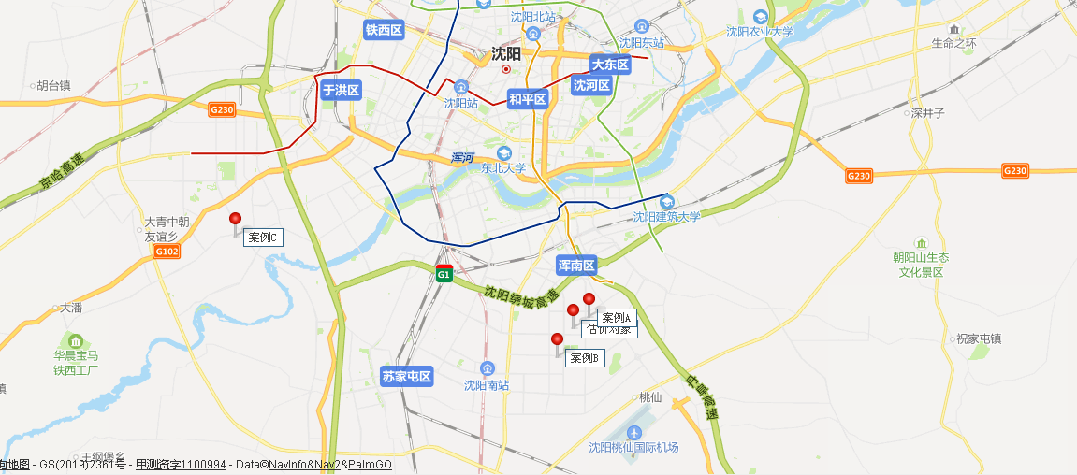
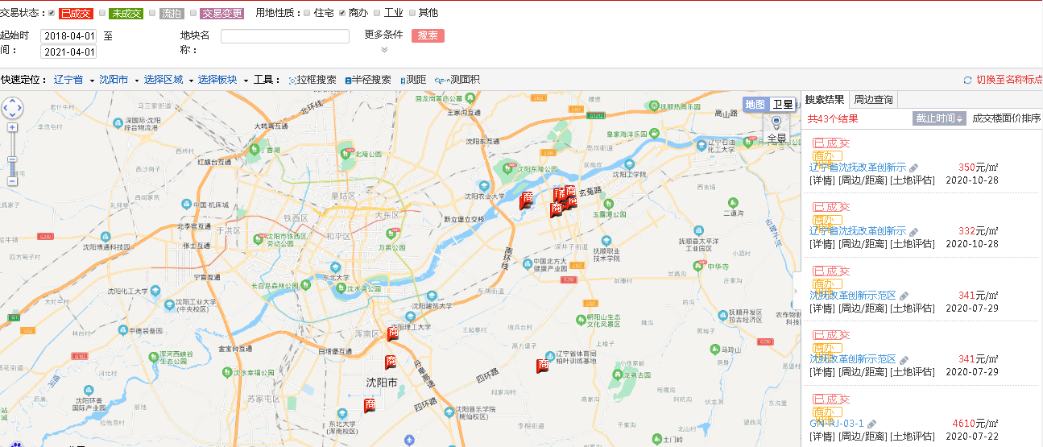

 |  |  |  |  |  |  |  |  |  |  |  |  |  |  | 东侧商业地块成交价格在300左右、住宅地块成交价格在2000左右，住宅售价在8000-10000之间

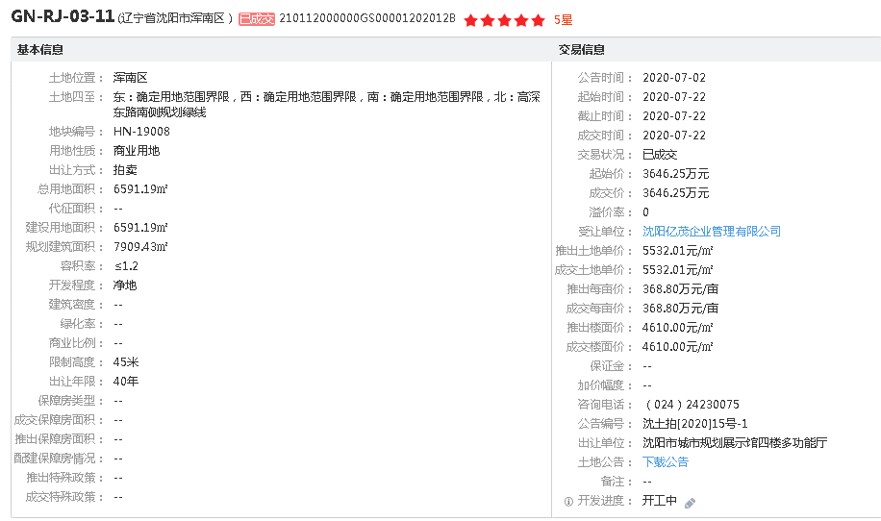
A
 |  |  |  |  |  |  |  |  |  |  | 住宅地块主要成交价格为5000-6000元/平方米
 |  |  |  |  |  |  |  |  |  |  | 住宅售价位于10000-15000左右
 |  |  |  |  |  |  |  |  |  |  | 铁西区地块附近住宅售价10000左右
 |  |  |  |  |  |  |  |  |  |  | 沈阳市人民政府关于调整全市城镇土地使用税地段等级和税额标准的通知（沈政发【2012】38号）
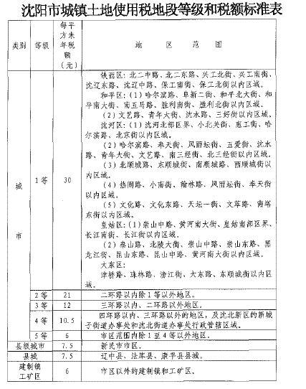

B
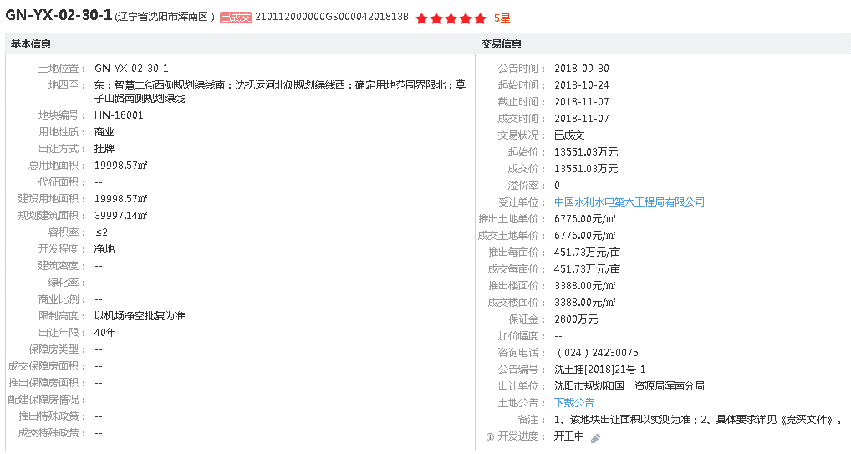

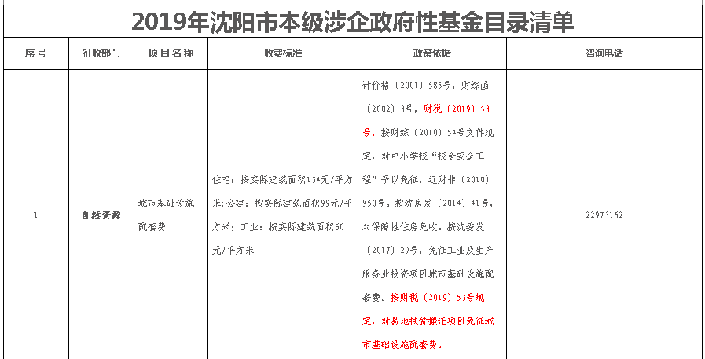

C
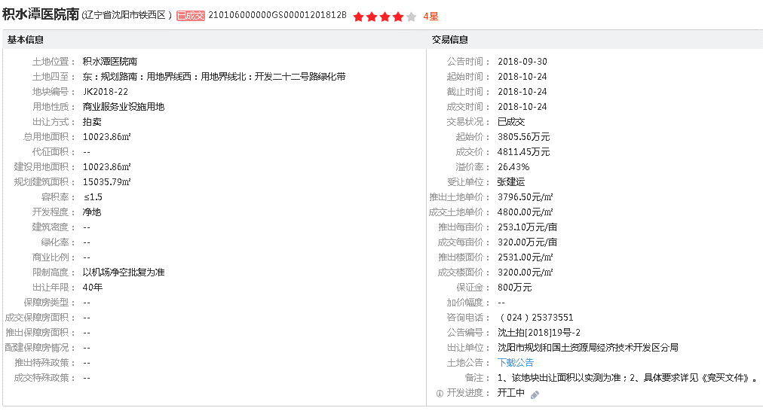

写字楼售价位于8500-12000之间，租金位于1-1.5之间

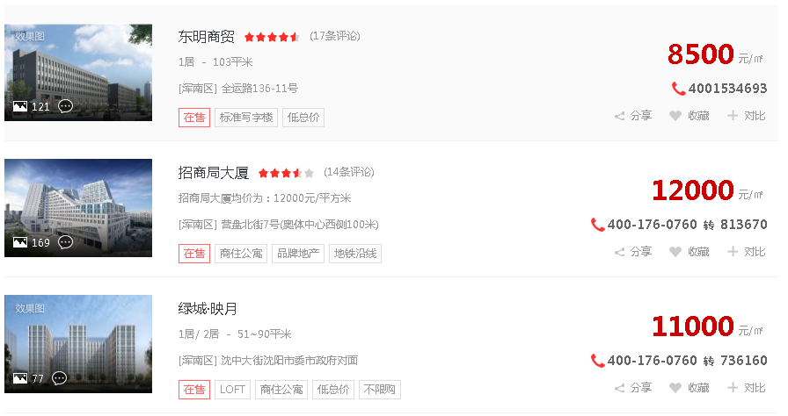

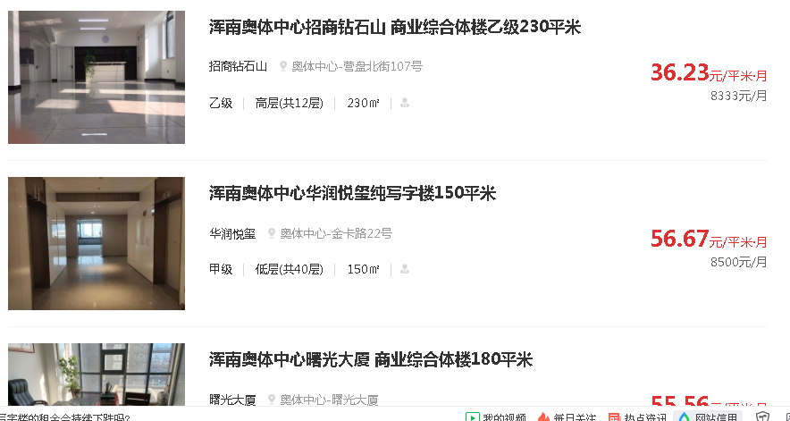

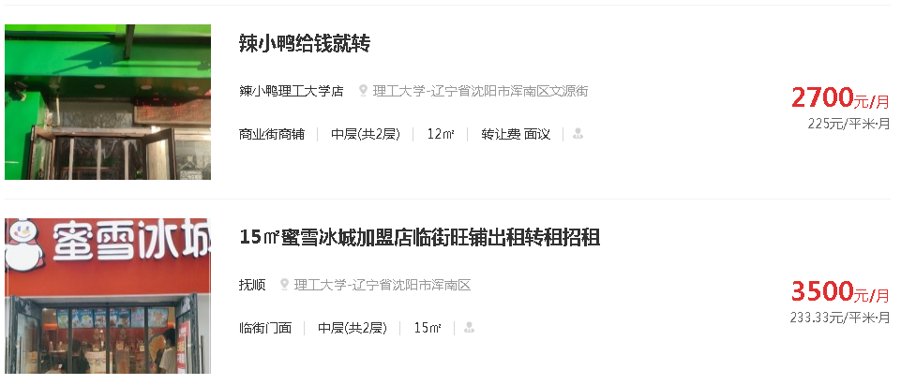

年租金36万。带车位，租金约4元
商寓12000
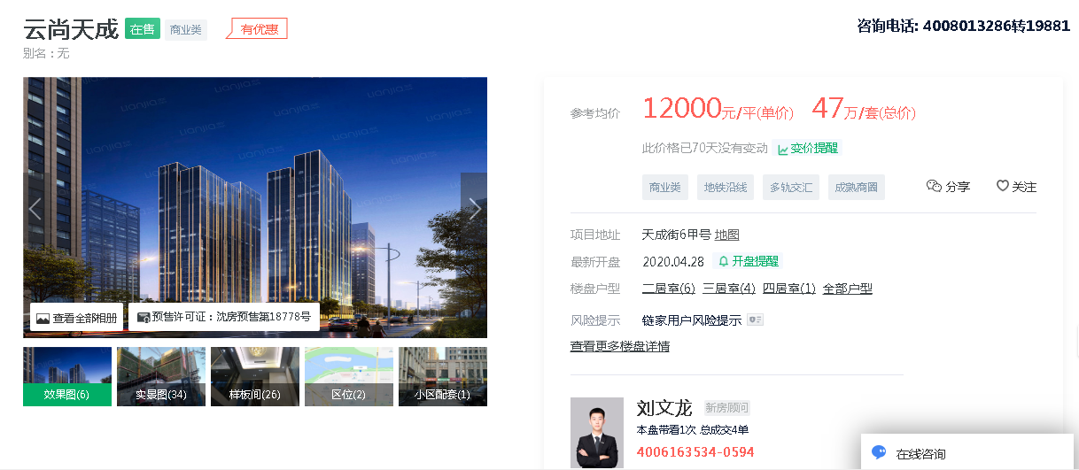

面积拆分
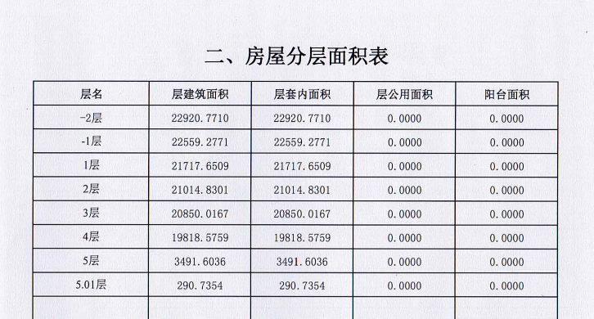
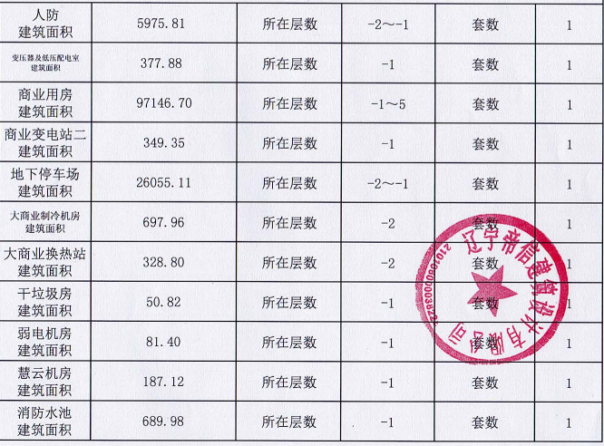

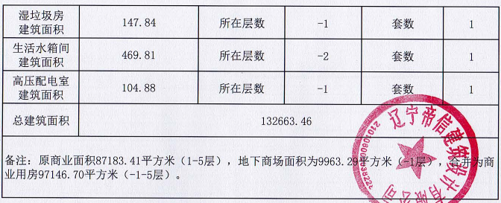
地下1层 | 22920.77 | 楼层 | 商业建筑面积
地下2层 | 22559.28 | 地下1层 | 9963.29 | 15000 | 149449350 | 1.6 | 15941.264
1 | 21717.65 | 1 | 21717.65 | 30000 | 651529500 | 3.2 | 69496.48 | 住宅小区1层商铺租金 | 挨着万达奥体店
2 | 21014.83 | 2 | 21014.83 | 21000 | 441311430 | 2.24 | 47073.2192 |  | 周边挨着理工大学商铺约6元租金
3 | 20850.02 | 3 | 20850.02 | 18000 | 375300360 | 1.92 | 40032.0384 |  | 住宅售价与估价对象位置价值水平相当
4 | 19818.58 | 4 | 19818.58 | 15000 | 297278700 | 1.6 | 31709.728
5 | 3491.6 | 5 | 3491.6 | 15000 | 52374000 | 1.6 | 5586.56
附属层 | 290.74 |  | 290.74 | 15000 | 4361100 | 1.6 | 465.184
 | 132663.47 |  | 97146.71 | 20295.123118 | 1971604440 | 2.1648131326 | 210304.4736

